0503737
ОТЧЕТ
ОБ ИСПОЛНЕНИИ УЧРЕЖДЕНИЕМ ПЛАНА ЕГО ФИНАНСОВО-ХОЗЯЙСТВЕННОЙ ДЕЯТЕЛЬНОСТИ |  |  |  |  |  |  |  |  | КОДЫ
 |  |  |  |  |  |  |  | Форма по ОКУД | 0503737
 | на |  |  | 01 января 2024 г. |  |  |  | Дата | 2024-01-01
Учреждение | МБДОУ "Д/с Сретенский" |  |  |  |  |  |  | по ОКПО
Обособленное подразделение
Учредитель |  |  |  |  |  |  |  | по ОКТМО | 14658101
 |  |  |  |  |  |  |  | по ОКПО
Наименование органа, осуществля- ющего полномочия учредителя |  |  |  |  |  |  |  | Глава по БК | 871
Вид финансового обеспечения (деятельности) | 4.деятельность по выполнению государственного (муниципального) задания
Периодичность: квартальная, годовая
Единица измерения: руб |  |  |  |  |  |  |  | по ОКЕИ | 383
 | 1. Доходы учреждения
Наименование показателя | Код стро- ки | Код анали- тики | Утверждено плановых назначений | Исполнено плановых назначений |  |  |  |  | Сумма отклонения
 |  |  |  | через лицевые счета | через банковские счета | через кассу учреждения | некассовыми операциями | итого

1 | 2 | 3 | 4 | 5 | 6 | 7 | 8 | 9 | 10
Доходы - всего | 010 |  | 18,260,446.21 | 18,247,896.48 | - | - | - | 18,247,896.48 | 12,549.73
ДОХОДЫ ОТ ОКАЗАНИЯ ПЛАТНЫХ УСЛУГ (РАБОТ), КОМПЕНСАЦИИ ЗАТРАТ | 040 | 130 | 18,260,446.21 | 18,247,896.48 | - | - | - | 18,247,896.48 | 12,549.73

 | 2. Расходы учреждения |  |  |  |  |  |  |  | Форма 0503737 с.2
Наименование показателя | Код стро- ки | Код анали- тики | Утверждено плановых назначений | Исполнено плановых назначений |  |  |  |  | Сумма отклонения
 |  |  |  | через лицевые счета | через банковские счета | через кассу учреждения | некассовыми операциями | итого

1 | 2 | 3 | 4 | 5 | 6 | 7 | 8 | 9 | 10
Расходы - всего в том числе: | 200 | х | 18,353,125.22 | 18,027,107.98 | - | - | - | 18,027,107.98 | 326,017.24
РАСХОДЫ НА ВЫПЛАТЫ ПЕРСОНАЛУ В ЦЕЛЯХ ОБЕСПЕЧЕНИЯ ВЫПОЛНЕНИЯ ФУНКЦИЙ ГОСУДАРСТВЕННЫМИ (МУНИЦИПАЛЬНЫМИ) ОРГАНАМИ, КАЗЕННЫМИ УЧРЕЖДЕНИЯМИ, ОРГАНАМИ УПРАВЛЕНИЯ ГОСУДАРСТВЕННЫМИ ВНЕБЮДЖЕТНЫМИ ФОНДАМИ (стр. 110 + стр. 130) |  | 100 | 14,668,051.07 | 14,653,728.05 | - | - | - | 14,653,728.05 | 14,323.02
РАСХОДЫ НА ВЫПЛАТЫ ПЕРСОНАЛУ КАЗЕННЫХ УЧРЕЖДЕНИЙ (стр. 111 + стр. 112 + стр. 113 + стр. 119) |  | 110 | 14,668,051.07 | 14,653,728.05 | - | - | - | 14,653,728.05 | 14,323.02
Фонд оплаты труда учреждений |  | 111 | 11,346,105.55 | 11,344,771.71 | - | - | - | 11,344,771.71 | 1,333.84
Иные выплаты персоналу учреждений, за исключением фонда оплаты труда |  | 112 | 10,148.00 | 10,147.50 | - | - | - | 10,147.50 | 0.50
Взносы по обязательному социальному страхованию на выплаты по оплате труда работников и иные выплаты работникам учреждений |  | 119 | 3,311,797.52 | 3,298,808.84 | - | - | - | 3,298,808.84 | 12,988.68
ЗАКУПКА ТОВАРОВ, РАБОТ И УСЛУГ ДЛЯ ОБЕСПЕЧЕНИЯ ГОСУДАРСТВЕННЫХ (МУНИЦИПАЛЬНЫХ) НУЖД (стр. 220 + стр. 240) |  | 200 | 3,683,243.15 | 3,371,549.60 | - | - | - | 3,371,549.60 | 311,693.55
ИНЫЕ ЗАКУПКИ ТОВАРОВ, РАБОТ И УСЛУГ ДЛЯ ОБЕСПЕЧЕНИЯ ГОСУДАРСТВЕННЫХ (МУНИЦИПАЛЬНЫХ) НУЖД (стр. 241 + стр. 243 + стр. 244 + стр. 245 + стр. 246 + стр. 247) |  | 240 | 3,683,243.15 | 3,371,549.60 | - | - | - | 3,371,549.60 | 311,693.55
Прочая закупка товаров, работ и услуг |  | 244 | 3,044,819.67 | 2,813,020.66 | - | - | - | 2,813,020.66 | 231,799.01
Закупка энергетических ресурсов |  | 247 | 638,423.48 | 558,528.94 | - | - | - | 558,528.94 | 79,894.54
ИНЫЕ БЮДЖЕТНЫЕ АССИГНОВАНИЯ (стр. 810 + стр. 830 + стр. 850 + стр. 860+ стр. 880) |  | 800 | 1,831.00 | 1,830.33 | - | - | - | 1,830.33 | 0.67
УПЛАТА НАЛОГОВ, СБОРОВ И ИНЫХ ПЛАТЕЖЕЙ (стр. 851 + стр. 852 + стр. 853) |  | 850 | 1,831.00 | 1,830.33 | - | - | - | 1,830.33 | 0.67
Уплата иных платежей |  | 853 | 1,831.00 | 1,830.33 | - | - | - | 1,830.33 | 0.67

Результат исполнения (дефицит / профицит) | 450 | х | - 92,679.01 | 220,788.50 | - | - | - | 220,788.50 | х

 | 3. Источники финансирования дефицита средств учреждения |  |  |  |  |  |  |  | Форма 0503737 с.3
Наименование показателя | Код стро- ки | Код анали- тики | Утверждено плановых назначений | Исполнено плановых назначений |  |  |  |  | Сумма отклонения
 |  |  |  | через лицевые счета | через банковские счета | через кассу учреждения | некассовыми операциями | итого

1 | 2 | 3 | 4 | 5 | 6 | 7 | 8 | 9 | 10
Источники финансирования дефицита средств - всего (стр. 520 + стр.590+ стр. 620 + стр. 700 + стр. 730 + стр. 820 + стр. 830) в том числе: | 500 |  | 92,679.01 | - 220,788.50 | - | - | - | - 220,788.50 | 313,467.51
внутренние источники из них: | 520 |  | - | - | - | - | - | - | -
 |  |  |  |  |  |  |  | - | -
Движение денежных средств | 590 | x | 449.83 | 449.83 | - | - | - | 449.83 | -
поступление денежных средств прочие | 591 | 510 | 449.83 | 449.83 | - | - | - | 449.83 | -
выбытие денежных средств | 592 | 610 |  |  |  |  |  | - | -
Внешние источники из них: | 620 |  | - | - | - | - | - | - | -
 |  |  |  |  |  |  |  | - | -
 |  |  |  |  |  |  |  |  | Форма 0503737 с.4
Наименование показателя | Код стро- ки | Код анали- тики | Утверждено плановых назначений | Исполнено плановых назначений |  |  |  |  | Сумма отклонения
 |  |  |  | через лицевые счета | через банковские счета | через кассу учреждения | некассовыми операциями | итого

1 | 2 | 3 | 4 | 5 | 6 | 7 | 8 | 9 | 10
Изменение остатков средств | 700 | x | 92,229.18 | - 221,238.33 | - | - | - | - 221,238.33 | 313,467.51
увеличение остатков средств, всего | 710 | 510 | - | - 18,282,784.56 | - | - | - | - 18,282,784.56 | х
уменьшение остатков средств, всего | 720 | 610 | - | 18,061,546.23 | - | - | - | 18,061,546.23 | х
Изменение остатков по внутренним оборотам средств учреждения в том числе: | 730 | x | - | - | - | - | - | - | -
увеличение остатков средств учреждения | 731 | 510 |  |  |  |  |  | - | х
уменьшение остатков средств учреждения | 732 | 610 |  |  |  |  |  | - | х
Изменение остатков по внутренним расчетам в том числе: | 820 | x | - | - | - | - | - | - | -
увеличение остатков по внутренним расчетам (Кт 030404510) | 821 |  |  |  |  |  |  | - | -
уменьшение остатков по внутренним расчетам (Дт 030404610) | 822 |  |  |  |  |  |  | - | -
Изменение остатков расчетов по внутренним привлечениям средств в том числе: | 830 | x | - | - | - | - | - | - | -
увеличение расчетов по внутреннему привлечению остатков средств (Кт 030406000) | 831 |  |  |  |  |  |  | - | -
уменьшение расчетов по внутреннему привлечению остатков средств (Дт 030406000) | 832 |  |  |  |  |  |  | - | -
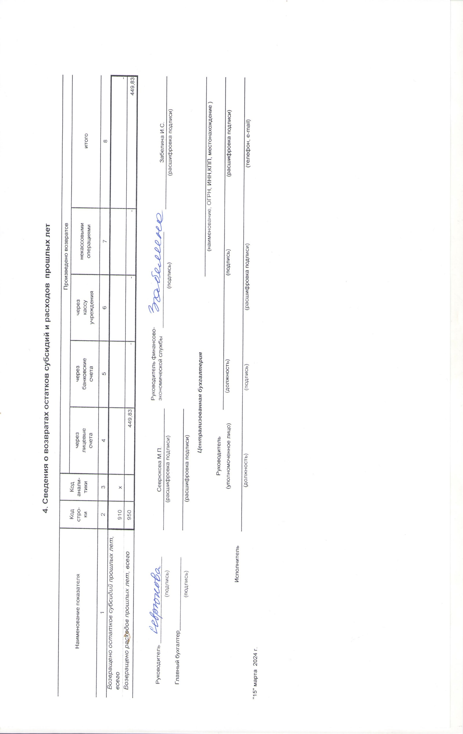
 | 4. Сведения о возвратах остатков субсидий и расходов прошлых лет

Наименование показателя | Код стро- ки | Код анали- тики | Произведено возвратов
 |  |  | через лицевые счета | через банковские счета | через кассу учреждения | некассовыми операциями | итого

1 | 2 | 3 | 4 | 5 | 6 | 7 | 8
Возвращено остатков субсидий прошлых лет, всего | 910 | х |  |  |  |  | -
Возвращено расходов прошлых лет, всего | 950 |  | 449.83 | - | - | - | 449.83

 |  |  |  | Руководитель финансово- экономической службы _____________________________
Руководитель __________________________ | Севрюкова М.П. |  |  |  |  |  | Забелина И.С.
(подпись) | (расшифровка подписи) |  |  |  | (подпись) |  | (расшифровка подписи)
Главный бухгалтер______________________
(подпись) | (расшифровка подписи)
 |  |  | Централизованная бухгалтерия
 |  |  |  |  |  | (наименование, ОГРН, ИНН,КПП, местонахождение )
 |  | Руководитель
 |  | (уполномоченное лицо) |  | (должность) |  | (подпись) | (расшифровка подписи)
Исполнитель
 | (должность) |  |  | (подпись) | (расшифровка подписи) |  | (телефон, e-mail)
"15" марта 2024 г.

